Planilha1
Ação: | Entrar no aplicativo | Ação: | Logar no aplicativo
Desenho: |  | Desenho:
Descrição Geral: | Ação inicio, o administrador entra no aplicativo dashboard da descubra+. | Descrição Geral: | Administrador Loga no aplicativo com seu usuário e senha.
Ator Primário: | Administrador | Ator Primário: | Administrador
Ator Secundário: | Sistema | Ator Secundário: | Sistema

Ação: | Adicionar tópico no aplicativo | Ação: | Enviar tópico para o app mobile
Desenho: |  | Desenho:
Descrição Geral: | Administrador adiciona tópico no aplicativo pelo sistema. | Descrição Geral: | Sistema Web envia as informações para o sistema mobile.
Ator Primário: | Adminstrador | Ator Primário: | Sistema (Raia Sistema Web)
Ator Secundário: | Sistema (Raia Sistema Web) | Ator Secundário: | Sistema (Raia Sistema Mobile)

Ação: | Entrar no aplicativo | Ação: | Questionamento. Já possui cadastro?
Desenho: |  | Desenho:
Descrição Geral: | Pessoa ao baixar o aplicativo ou com o app já instalado, vai entrar. | Descrição Geral: | Se a pessoa não tiver cadastro ela vai realizar se cadastrar, pelo contrario vai logar no aplicativo.
Ator Primário: | Pessoa | Ator Primário: | Pessoa
Ator Secundário: | Sistema (Raia Sistema Mobile) | Ator Secundário: | Sistema (Raia Sistema Mobile)

Ação: | Procurar tópico o que quer ver | Ação: | Receber dados do aplicativo web
Desenho: | 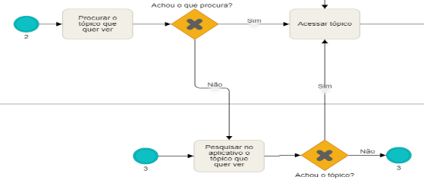 | Desenho:
Descrição Geral: | Estudante vai procurar pelo sistema o que quer ver até achar o que deseja, caso não ache pelo menu ele pode usar a barra de search. | Descrição Geral: | Sistema irá receber dados do aplicativo web.
Ator Primário: | Estudante | Ator Primário: | Sistema (Raia Sistema Mobile)
Ator Secundário: | Sistema (Raia Sistema Mobile) | Ator Secundário: | Sistema (Raia Sistema Web)

Ação: | Vis. conteudo / Acessar Pesq. Vocacional | Ação: | Acessar Pesq. Vocacional / Resolver as Pgt.
Desenho: | 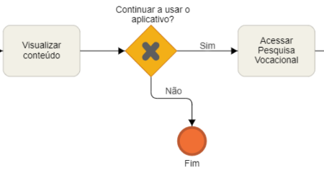 | Desenho:
Descrição Geral: | Esutdante visualiza conteúdo, ao terminar se continuar usar o aplicativo pode acessar a pesquisa funcional ou sair. | Descrição Geral: | Estudante ao acessar pesquisa vocacional irá resolver as perguntas da pesquisa.
Ator Primário: | Estudante | Ator Primário: | Estudante
Ator Secundário: | N/A | Ator Secundário: | Sistema (Raia Sistema Web)

Ação: | Visualizar conteúdo após pesquisa | Ação: | Acessar e visualizar locais proposto
Desenho: |  | Desenho:
Descrição Geral: | Estudante visualiza conteúdo proposto após a pesquisa, caso continuar o aplicativo vai para próxima tarefa ou sai do app. | Descrição Geral: | Estudante vai acessar o menu de indicações locais para estudar e visualzizar.
Ator Primário: | Estudante | Ator Primário: | Estudante
Ator Secundário: | N/A | Ator Secundário: | N/A

